接地噪音高压测试
1.电机装入治具
2.接线
棕
蓝
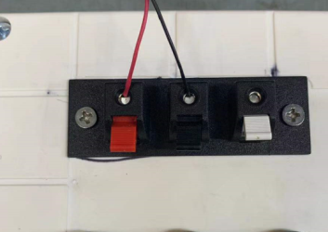
3.接线
将电话线红、黑线接入到测试盒琴键夹中，红线接红色夹子，黑线接黑色夹子，白色琴键夹不接
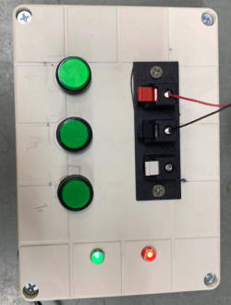
电机通电，长按行程头按钮2~3S直到电机转动一次，长鸣一声后松手
4.485配对
测试盒通电，长按测试盒停止键2S，测试盒右侧红、绿两盏灯同时长亮，证明485配对成功
上
停
下
5.低压测试电机吸合
按到低压测试吸合，按测试盒的上行健和下行键，电机转动，测试电机低电压吸合正常，按停止键，电机能正常停止
★按上行键时红灯亮，绿灯不亮，按下行键绿灯亮，红灯不亮，按停止键红灯、绿灯均不亮
DOOYA 作业指导书JS-9-1.655 C/00
适用类型：DM35EQL/J016电机[GM582#] | 制程站别：接地噪音高压测试 | 人数：1 | 标准工时： | 日期：2019/8/6
作业步骤：

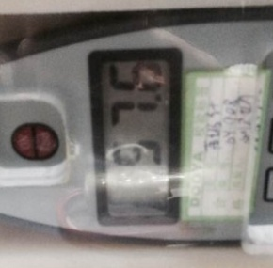
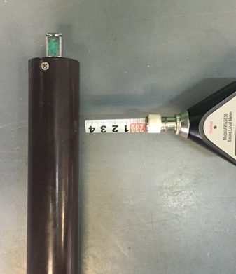
6.测试噪音
★按上行键电机顺时针转，按下行键电机逆时针转
开关打到高压，按测试盒上/下行键，电机减速端靠近耳朵处听，无杂音异音、变音等现象，正反转都要检查
NG
OK
★按图示在外管减速端往下4-6cm，且分贝仪距离电机5cm处测试噪音值
★测试必须关闭门窗
5cm
放大
4-6cm
高压、接地测试接线琴键夹
7.高压、接地测试电源线接线
接地线接左边琴键夹，蓝、棕线接右边琴键夹
放大

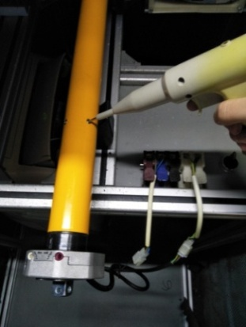
8.高压、接地测试
放大
测试枪头部金属部分触碰销子或接地螺丝及驱动头螺丝处，然后按下测试枪按钮，测试枪指示灯亮，开始测试
★测试不合格时设备红色指示灯亮，并伴有警报声音，按下“RESET”键重置设备
测试中，“TEST”黄色指示灯亮
测试结束，测试合格时，“PASS”绿色指示灯亮
测试结束，测试不合格时，“FAIL”红色指示灯亮，并伴有警报声音
RESET键
按到高压，在按正反转，分贝仪距离电机减速端5cm处测噪音值
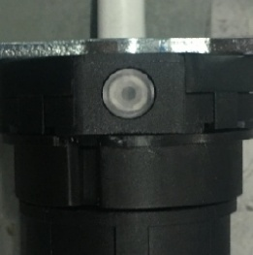
长按行程头按钮10S，电机声音转动提示，恢复出厂成功（期间会有两次转动提示，不要松开按钮）
9.恢复出厂
★出厂之前必须恢复出厂

